Sheet1
과목명 | 마이크로프로세서 및 실습
분반 | 01분반
학번 | 2014136141
이름 | 송원섭
과제명 | 비트박스
번호 | 부품명 | 단가 | 수량(EA) | 가격 | 링크 | 사진
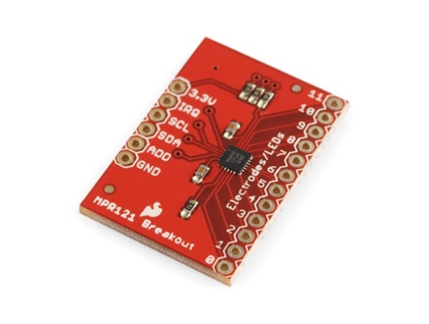
1 | MPR121 Capacitive Touch Sensor Breakout Board [SEN-09695] | 13,200 | 2 | 26,400 (부가세미포함) | http://www.devicemart.co.kr/1112573

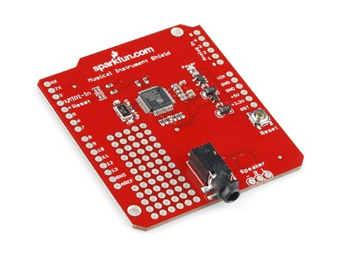
2 | Sparkfun Music Instrument Shield [DEV-10587] | 36,000 | 1 | 36,000 (부가세별도) | http://www.devicemart.co.kr/1112620

3 | 1x40 헤더핀 (파랑) / 수컷(Male) / 2.54mm / 핀헤더 / 1x40 Header pin | 990 | 1 | 990 (학교지원예상) | http://www.mechasolution.com/shop/goods/goods_view.php?goodsno=495&category=061003 | 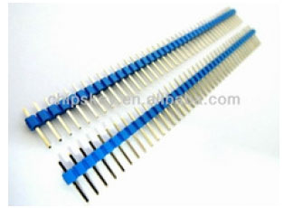

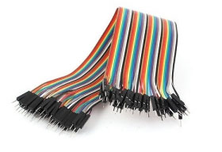
4 | 40핀 커넥터 M-M 20cm (Male - Male), 점퍼케이블 / 점퍼선 | 1,210원 | 1 | 1,210원 | http://www.mechasolution.com/shop/goods/goods_view.php?goodsno=515&category=062002

5 | 40핀 커넥터 F-M 20cm (Female - Male), 점퍼케이블 / 점퍼선 | 1,210 | 1 | 1,210 | http://www.mechasolution.com/shop/goods/goods_view.php?goodsno=515&category=062002 | 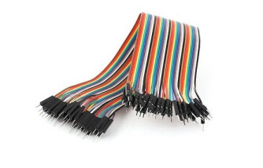

6 | [2채널스피커] DB-S2000 [색상선택]|[블랙]| | 3,500 | 1 | 3500 (부가세미포함) | http://www.devicemart.co.kr/1205729 | 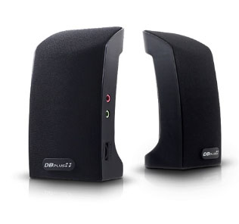

7 | 소형 진동모터 직경 10mm 두께 3mm (Vibration motor) | 1,000 | 8 | 8,000 | http://www.mechasolution.com/shop/goods/goods_view.php?goodsno=8669&category=050009 | 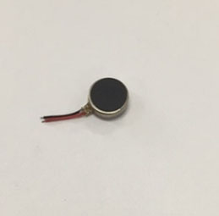

8 | 백셀 / 토시바 9v 건전지, 배터리 | 1,100 | 2 | 2,200 | http://www.mechasolution.com/shop/goods/goods_view.php?goodsno=774&category=057001 | 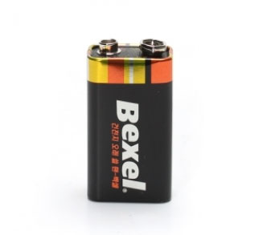

9 | 9V 배럴잭 어댑터 / 9V 건전지 전용 / Barrel Jack Adapter | 440 | 2 | 880 | http://www.mechasolution.com/shop/goods/goods_view.php?goodsno=33&category=061005 | 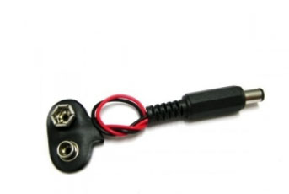

10 | 브래드보드 |  | 1 | (학교지원예상)

 |  |  | 최종가격 | 80,390

